상품제안서
[제로마크] 패스트보틀 380ml | 상품코드: S40512

 |  |  |  |  |  |  | 02-713-8555 | www.synergygift.co.kr
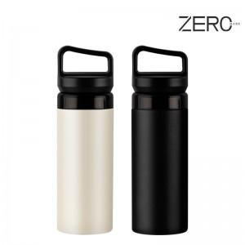

【상세/제작정보】

【인쇄/포장옵션】 | 실크, 레이저 / 포장지포장

【공급단가】 | 수량 | 50~ | 100~ | 500~ | 1,000~ | 2,000~
*VAT별도 | 크림 | 8,320원 | 8,190원 | 8,000원 | 7,680원 | 7,360원
 | 블랙 | 8,320원 | 8,190원 | 8,000원 | 7,680원 | 7,360원

【상품 URL】 | https://www.synergygift.co.kr:443/src/goods_detail.php?gdno=40512

